1研修会案内
会員各位殿 |  |  |  |  |  |  |  |  |  |  |  |  |  |  |  |  |  |  |  | 2016-12-12 |  |  | 会員各位殿 |  |  |  |  |  |  | 2016-12-12

 |  |  |  |  |  |  |  |  |  |  |  |  |  |  |  |  |  |  | 公社）茨城県臨床検査技師会 |  |  |  |  |  |  |  |  |  | 公社）茨城県臨床検査技師会

 |  |  |  |  |  |  |  |  |  |  |  |  |  |  |  |  |  |  |  |  | 会長 | 門馬 敏郎 |  |  |  |  |  |  |  |  | 会長 | 門馬 敏郎

 |  |  |  |  |  |  |  |  |  |  |  |  |  |  |  |  |  |  |  |  | 部門長 | 川畑 大輔 |  |  |  |  |  |  |  |  | 部門長 | 川畑 大輔

 |  |  |  |  |  |  |  |  |  |  |  |  |  |  |  |  |  |  |  |  | 分野長 | 石橋 紀世 |  |  |  |  |  |  |  |  | 分野長 | 石橋 紀世

 | 感染疫学検査部門 |  |  |  |  |  |  | 部門 |  |  | 公衆衛生 |  |  |  |  | 分野研修会のお知らせ |  |  |  |  |  |  |  | 感染疫学検査部門 |  | 部門 | 公衆衛生 | 分野研修会のお知らせ
謹啓
 | 会員の皆様におかれましてはますますご盛栄のこととお慶び申し上げます。 平成28年度第2回公衆衛生（疫学）分野研修会を下記の通り開催いたします。 今回は、「アレルギー（花粉症）」の研修会とし、花粉症の話題を中心にアレルギー検査について下記の先生方に解説して頂きます。 日頃、直接業務に関わりのない技師でも興味のある方々の多数のご参加をお待ちしています。 |  |  |  |  |  |  |  |  |  |  |  |  |  |  |  |  |  |  |  |  |  |  |  | つくば臨床検査教育・研究センター つくば i - Laboratory 地図
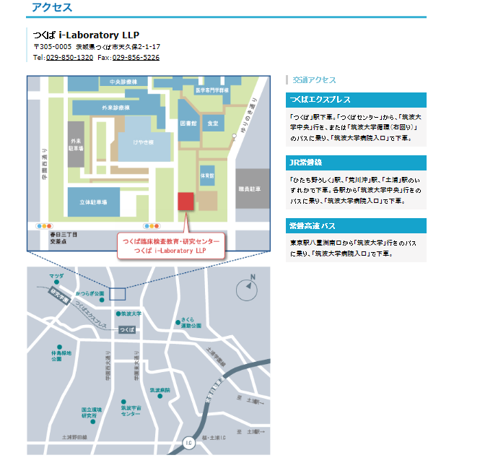

日 時： |  | 2017-02-12 |  |  |  |  |  |  | 日 |  | 曜日 |  | 10:00:00 |  |  |  | ～ | 12:00:00

会 場： |  | つくばi-Laboratory 2F研修室

テ ー マ ： |  | アレルギー（花粉症）
演 題： |  | 1. |  | 花粉症とPFAS(花粉-食物アレルギー症候群)
 |  | 2. |  | アレルギー検査～進化するアレルゲンコンポーネント～

講 師： |  | 1. |  | 中村 詩織 先生 |  |  |  |  |  |  |  |  | サーモフィッシャーダイアグノスティックス株式会社
 |  | 2. |  | 天野 直子 先生 |  |  |  |  |  |  |  |  | サーモフィッシャーダイアグノスティックス株式会社

参 加 費 ： |  |  | 会員 |  | 500円 |  |  |  | ， | 非会員 |  |  | 1000円

生涯教育： |  |  | 基礎 |  |  | 20点

共 催： |  |  | つくばi-Laboratory

申 込 先 ： |  |  | 氏名 |  | 石橋 紀世 |  |  |  |  |  |  | 所属 |  | つくば臨床検査教育・研究センター つくばi-Laboratory

 |  |  | 住所 |  | 〒 |  | 305-0005 |  |  |  |  |  | 茨城県つくば市天久保2－1－17

 |  |  | TEL： |  | 029－850-1280 |  |  |  |  |  |  |  |  |  | FAX： |  | 029－850-1321 |  |  |  |  |  | ※駐車場は、筑波大学附属病院の立体駐車場をご利用ください。駐車券と差し替えで無料券をお渡しします。

申込期限： |  |  | 2017-02-08 |  |  |  |  |  |  |  | 水 | 曜日 |  |  |  |  |  |  |  |  |  |  | ※当日、場所がわからない方は、029-850-1280までご連絡ください。

 | 施設名： |  |  |  |  |  |  |  |  |  |  |  |  |  |  | 地 区： 南西 ・ 北東
 | T E L： |  |  |  |  |  |  |  |  |  |  |  |  |  |  | F A X ：
 | 氏 名： |  |  |  |  |  |  |  |  |  |  |  |  |  |  | 会員番号：
 | 氏 名： |  |  |  |  |  |  |  |  |  |  |  |  |  |  | 会員番号：
 | 氏 名： |  |  |  |  |  |  |  |  |  |  |  |  |  |  | 会員番号：
 | 氏 名： |  |  |  |  |  |  |  |  |  |  |  |  |  |  | 会員番号：
 | 氏 名： |  |  |  |  |  |  |  |  |  |  |  |  |  |  | 会員番号：

